Feuil1
Modèle | Qté |  | Rempl. prévu 2025 | RAM | Type | Fréquence SODIM | Fréquence UDIMM | Size | Slots utilisés | Gb |  | Dsk Gb | NVME >512 exist | NVME <256 rempl.
Laptop
Latitude 3520 i5 8/512 | 20 |  |  | DDR4 | SODIM | 3200 Mhz |  | 8 | 1 | 8 |  | 512 | 20 | 0 | Supp anc RAM, rachat complet en 32Gb
Latitude 5420 i7 16/256 | 1 |  | Oui |  |  | RAM soudée |  |  |  | 0 |  | 256 | 0 | 1
Latitude 5500 i5 16/256 | 37 |  |  | DDR4 | SODIM | 2666 Mhz |  | 16 | 1 | 16 |  | 256 | 0 | 37
Latitude 5500 i5 16/512 | 1 |  |  | DDR4 | SODIM | 2666 Mhz |  | 16 | 1 | 16 |  | 512 | 1 | 0
Latitude 5510 i5 16/512 | 69 |  |  | DDR4 | SODIM | 2666 Mhz |  | 16 | 1 | 16 |  | 512 | 69 | 0
Latitude 5520 i5 16/512 | 14 |  |  | DDR4 | SODIM | 2666 Mhz |  | 16 | 1 | 16 |  | 512 | 14 | 0
Latitude 5530 i5 16/512 | 27 |  |  | DDR4 | SODIM | 3200 Mhz |  | 8 | 2 | 16 |  | 512 | 27 | 0 | Supp anc RAM, rachat complet en 32Gb
Latitude 5550 i5 16/512 | 8 |  |  | DDR5 | SODIM | 5600 Mhz |  | 8 | 2 | 16 |  | 512 | 8 | 0 | Supp anc RAM, rachat complet en 32Gb
Latitude 5590 i5 8/256 Touch | 60 |  | Oui | DDR4 | SODIM | 2400 Mhz |  | 8 | 1 | 8 |  | 256 | 0 | 60
Latitude 7310 i7 16/512 | 2 |  |  | DDR4 | SODIM | 3200 Mhz |  | 8 | 2 | 16 |  | 512 | 2 | 0 | Supp anc RAM, rachat complet en 32Gb
Latitude 7390 2in1 16/256 | 21 |  | Oui | DDR3 | SODIM | 2133 Mhz |  | 8 | 2 | 16 |  | 256 | 0 | 21
Latitude 7390 2in1 16/512 | 1 |  | Oui | DDR3 | SODIM | 2133 Mhz |  | 8 | 2 | 16 |  | 512 | 1 | 0
Latitude 7390 i5 8/256 Touch | 24 |  | Oui | DDR4 | SODIM | 2400 Mhz |  | 8 | 1 | 8 |  | 256 | 0 | 24
Latitude 7400 2in1 16/256 | 59 |  |  |  |  | RAM soudée |  |  |  | 0 |  | 256 | 0 | 59
Latitude 7400 2in1 16/512 | 1 |  |  |  |  | RAM soudée |  |  |  | 0 |  | 512 | 1 | 0
Latitude 7420 i5 16/256 | 5 |  |  |  |  | RAM soudée |  |  |  | 0 |  | 256 | 0 | 5
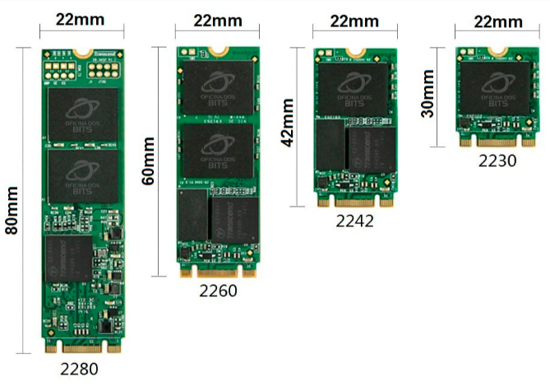
Latitude 7440 i5 16/256 | 4 |  |  |  |  | RAM soudée |  |  |  | 0 |  | 256 | 0 | 4
Latitude 7450 i5 16/512 | 4 |  |  |  |  | RAM soudée |  |  |  | 0 |  | 512 | 4 | 0
Latitude E5570 i5 8/256 | 1 |  | Oui | DDR4 | SODIM | 2134 Mhz |  | 8 | 1 | 8 |  | 256 | 0 | 1
Precision 5540 i9 32/1024 | 1 |  |  | DDR4 | SODIM | 2666 Mhz |  | 16 | 2 | 32 |  | 1024 | 1 | 0
Tablette
Latitude 7212 Touch | 6 |  | Oui | DDR3 | SODIM | 1866 Mhz |  | 8 | 1 | 8 |  |  | 0 | 6
Latitude 7220 Touch | 3 |  |  | DDR3 | SODIM | 2133 Mhz |  | 8 | 1 | 8 |  |  | 0 | 3 | Rque : Ajout de 1x8 Gb
Latitude 7230 Touch | 1 |  |  | DDR5 | SODIM | 5200 Mhz |  | 4 | 2 | 8 |  |  | 0 | 1
PC Fixes SODIM
Optiplex 3080 i5 16/256 micro | 18 |  |  | DDR4 | SODIM | 2666 Mhz |  | 8 | 2 | 16 |  | 256 | 0 | 18
Optiplex 3080 i5 16/512 micro | 4 |  |  | DDR4 | SODIM | 2666 Mhz |  | 8 | 2 | 16 |  | 512 | 4 | 0
Optiplex 3080 i5 8/256 micro | 10 |  |  | DDR4 | SODIM | 2666 Mhz |  | 8 | 1 | 8 |  | 256 | 0 | 10
Optiplex 3090 i5 16/256 MFF | 9 |  |  | DDR4 | SODIM | 2666 Mhz |  | 8 | 2 | 16 |  | 256 | 0 | 9
Optiplex 7010 i5 16/512 micro | 4 |  |  | DDR4 | SODIM | 3200 Mhz |  | 8 | 2 | 16 |  | 512 | 4 | 0
Optiplex 3000 i5 16/512 micro | 1 |  |  | DDR4 | SODIM | 3200 Mhz |  | 8 | 2 | 16 |  | 512 | 1 | 0
PC Fixes UDIMM
Optiplex 3630 i7 16/256 Tower |  | 5 |  | DDR4 | UDIMM |  | 2666 Mhz | 16 | 1 | 16 |  | 256 | 0 | 5
Optiplex 3060 i5 8/256 |  | 4 |  | DDR4 | UDIMM |  | 2666 Mhz | 8 | 1 | 8 |  | 256 | 0 | 4
Optiplex 3070 i5 8/128 SFF |  | 14 |  | DDR4 | UDIMM |  | 2666 Mhz | 8 | 1 | 8 |  | 128 | 0 | 14
Optiplex 3070 i5 8/256 SFF |  | 13 |  | DDR4 | UDIMM |  | 2666 Mhz | 8 | 1 | 8 |  | 256 | 0 | 13
Optiplex 3090 i5 16/256 SFF |  | 10 |  | DDR4 | UDIMM |  | 2666 Mhz | 16 | 1 | 16 |  | 256 | 0 | 10
Optiplex 3090 i5 8/256 SFF |  | 14 |  | DDR4 | UDIMM |  | 2666 Mhz | 8 | 1 | 8 |  | 256 | 0 | 14
OptiPlex XE4 SFF 16/256 |  | 17 |  | DDR4 | UDIMM |  | 3200 Mhz | 16 | 1 | 16 |  | 256 | 0 | 17
Optiplex 3660 i9 32/1024 Tower |  | 4 |  | DDR5 | UDIMM |  | 4400 Mhz | 16 | 2 | 32 |  | 1024 | 4 | 0
TOTAL | 416 |  |  |  |  |  |  |  |  |  | 416 |  | 161 | 336 | A acheter à minima : 336 en 2230
 |  |  |  |  |  | RAM soudée |  |  |  |  | 74
 |  |  |  | DDR3 | SODIM | 1866 Mhz |  |  |  |  | 6
 |  |  |  | DDR3 | SODIM | 2133 Mhz |  |  |  |  | 25
 |  |  |  | DDR4 | SODIM | 2134 Mhz |  |  |  |  | 1
 |  |  |  | DDR4 | SODIM | 2400 Mhz |  |  |  |  | 84
 |  |  |  | DDR4 | SODIM | 2666 Mhz |  |  |  |  | 163 |  |  |  | Récup 121 x RAM de 16Gb 2666Mhz
 |  |  |  | DDR4 | SODIM | 3200 Mhz |  |  |  |  | 54
 |  |  |  | DDR5 | SODIM | 5200 Mhz |  |  |  |  | 1
 |  |  |  | DDR5 | SODIM | 5600 Mhz |  |  |  |  | 8
 |  | 81 |  |  |  |  |  |  |  |  | 81
 |  |  |  | DDR4 | UDIMM |  | 2666 Mhz |  |  |  | 60
 |  |  |  | DDR4 | UDIMM |  | 3200 Mhz |  |  |  | 17
 |  |  |  | DDR5 | UDIMM |  | 4400 Mhz |  |  |  | 4

